方案3
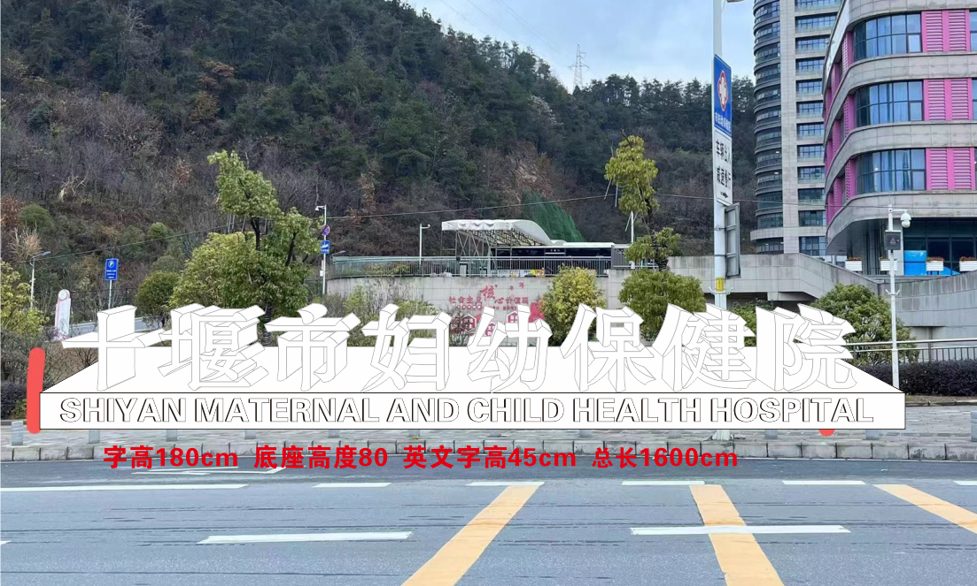
十堰市妇幼保健院临街发光字项目清单
序号 | 项目 | 规格 | 单位 | 数量 | 单价 | 金额 | 备注
1 | 烤漆立体七彩冲孔字 | 1.8x1.8m高度8个字 | 平方 | 25.92 |  |  | 字厚度30cm 光源质保2年
2 | 底座+七彩光源 | 0.8x16x0.6m | 米 | 16 |  |  | 底座厚度60cm 高度80cm 长度1600CM
3 | 英文 | 0.45x36个字 | 平方 | 16.2 |  |  | 英文高度45cm
4 | 运输费 |  | 套 | 1
5 | 吊车费 |  | 套 | 1
6 | 安装费 |  | 套 | 1
7 | 电线辅料 |  | 套 | 1
光源质保2年 提供增值税电子普票

